申請書(第1号様式 )
第1号様式

 |  |  |  | 第 |  |  | 号 | ← | 文書番号があれば入力してください。無ければ空欄のままにしてください。
 |  |  |  | 令和 | 年 | 月 | 日

 | 奈 良 県 知 事 殿

 |  |  | 施設住所 |  |  |  |  | ← | 各項目において1行で収まらない場合は適宜セルの高さを変更し、全体が表示されるように調整してください
 |  |  | 施設名 |  |  |  |  | ←
 |  |  | 申請者住所 |  |  |  |  | ←
 |  |  | 申請者氏名 |  |  |  |  | ←
 |  |  | ※認可団体が法人の場合は法人住所と理事長名をご記入ください。

奈良っ子はぐくみ自然保育推進事業補助金交付申請書
入力不要です。

 | 令和６年度奈良っ子はぐくみ自然保育推進事業補助金 金0円 を交付されたく奈良っ子はぐくみ自然保育推進事業補助金交付要綱第３条の規定により次の関係書類を添えて申請します。 | 令和7年度奈良っ子はぐくみ自然保育推進事業補助金 金0円 を交付されたく奈良っ子はぐくみ自然保育推進事業補助金交付要綱第３条の規定により次の関係書類を添えて申請します。 |  |  |  |  |  | ← | 交付額は実施計画書(第2号様式)の額が反映されます。(入力不要)

 |  | （１）奈良っ子はぐくみ自然保育推進事業実施計画書（第２号様式） |  |  |  |  |  |  | 0
 |  | （２）（１）に係る支出日や金額等の根拠資料

実施計画書(第2号様式)
第2号様式

奈良っ子はぐくみ自然保育推進事業実施計画書

 | １ 事業の実施予定期間

 | 令和 | 7 | 年 | 11 | 月 | 1 | 日 | から | 令和 | 8 | 年 | 3 | 月 | 31 | 日 | まで | ← | 補助対象期間を最初から入れていますが、活動日が決まっている場合などは変更していただいて構いません。

 | ２ 自然保育における活動計画
 | (活動に使用する場所の概要および、どのような活動を行うかを記載)
 |  |  |  |  |  |  |  |  |  |  |  |  |  |  |  |  | ← | 本補助金を活用して行う活動について具体的に記載してください。

 | ３ 事業計画
 | 支出内容 |  |  |  |  | 数量 |  | 金額 |  |  |  | 目的等
 |  |  |  |  |  |  |  |  |  |  |  |  |  |  |  |  | ← | ※行が足りない場合は適宜挿入してください。
 |  |  |  |  |  |  |  |  |  |  |  |  |  |  |  |  |  | 「目的等」には、購入するものが上記活動計画内の何に使用するものかと、複数購入の場合は数量の根拠を簡潔に記入してください。
 |  |  |  |  |  |  |  |  |  |  |  |  |  |  |  |  |  | 例）野菜苗の場合：収穫体験に使用するため。数量はクラス人数＋予備 等

 | 計 |  |  |  |  | 0 |  | 0円 |  |  |  |  |  |  |  |  | ← | 合計は自動計算されます。

 | ※支出内容欄は、支出しようとする具体の内容について記載。
 | ※目的等は、研修受講費にあっては研修名を、講師等謝礼については講師等の所属等を、その他のものにあっては、２に記載した自然保育活動との関連について記載。
 | ４ 収支予算
 | （１）収 入
 | 区 分 |  |  |  |  | 予算額 |  |  |  |  |  |  | 備 考
 | 県補助金 |  |  |  |  | 0 |  |  |  |  |  |  |  |  |  |  | ← | 県補助金額は合計の1/2相当分(小数点以下切捨)です。自動計算されます。 | ※上限150,000円

 | その他 |  |  |  |  | 0 |  |  |  |  |  |  |  |  |  |  | ← | 「その他」は負担する金額、つまり「３事業計画」の合計額から県補助金を引いた金額です。自動計算されます。
 | 計 |  |  |  |  | 0円

 | （２）支 出
 | 区 分 |  |  |  |  | 予算額 |  |  |  |  |  |  | 備 考 |  |  |  |  |  |  | 書き方の例
 |  |  |  |  |  |  |  |  |  |  |  |  |  |  |  |  | ← | 上記「３事業計画」の経費を、支出区分ごとに整理して記入してください。 |  | ３にて右のように計上した場合、
 |  |  |  |  |  |  |  |  |  |  |  |  |  |  |  |  |  | 区分の例（交付要綱第2条より） |  | ４の（２）は下記のようになります。
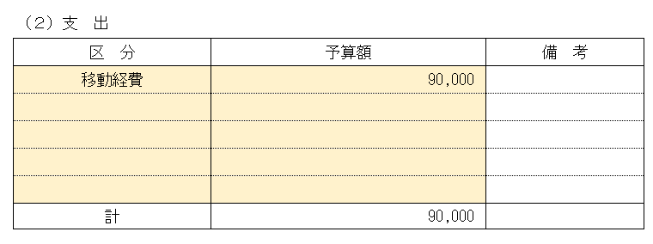
 |  |  |  |  |  |  |  |  |  |  |  |  |  |  |  |  |  | 研修受講費、フィールド整備・安全確保費（賃金、委託費）、外部指導者謝礼、
 |  |  |  |  |  |  |  |  |  |  |  |  |  |  |  |  |  | 施設や実習への使用料及び移動経費、傷害保険費、消耗品費
 |  |  |  |  |  |  |  |  |  |  |  |  |  |  |  |  |  | ※上記は一例ですので、該当するものが無い場合は貴団体の支出区分を記入いただいて問題ありません。
 | 計 |  |  |  |  | 0 |  |  |  |  |  |  |  |  |  |  | ○ | ←「×」の場合、収入の合計と支出の合計が一致するよう見直してください。

 | 上記のとおり相違ありません。

 |  |  |  | 令和 |  | 年 |  | 月 |  | 日

 |  |  |  |  |  |  | 施設住所 |  |  | 0 |  |  |  |  |  |  | ← | 申請書に入力した内容が反映されます。
 |  |  |  |  |  |  | 施設名 |  |  | 0 |  |  |  |  |  |  | ←
 |  |  |  |  |  |  | 申請者住所 |  |  | 0 |  |  |  |  |  |  | ←
 |  |  |  |  |  |  | 申請者氏名 |  |  | 0 |  |  |  |  |  |  | ←

